Sheet0
Nombre | Nº de serie | Marca | Modelo | QR
DESTACKER | 14.67.2 | JUKI | MB760 | 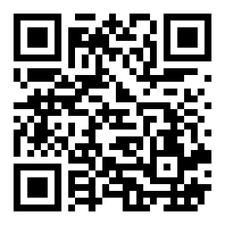
LOADER | 14.67.1 | JUKI | MB801
SPI | IF19FS251210S001 | MAKER-RAY | AIS631B-HW
STORAGE SYSTEMS | SMD-0188 | JUKI | ACS1100
STORAGE SYSTEMS | SMD-0194 | JUKI | ACS400

